Sheet1
 | Variations des proportions de chaque profils |  |  |  | Variation du lanceur de la Fake News |  |  |  | Variation du taux de complotistes
Proportion des types | classique 85% / vieux 5% / marginal 5% / geek 5% | classique 5% / vieux 85% / marginal 5% / geek 5% | classique 5% / vieux 5% / marginal 85% / geek 5% | classique 5% / vieux 5% / marginal 5% / geek 85% | classique 25% / vieux 25% / marginal 25% / geek 25% | classique 25% / vieux 25% / marginal 25% / geek 25% | classique 25% / vieux 25% / marginal 25% / geek 25% | classique 25% / vieux 25% / marginal 25% / geek 25% | classique 25% / vieux 25% / marginal 25% / geek 25% | classique 25% / vieux 25% / marginal 25% / geek 25% | classique 60% / vieux 15% / marginal 15% / geek 20%
Personne qui à la fake news au départ | geek | geek | geek | geek | classique | vieux | marginal | geek | geek | geek | geek
Proportion de complotiste | 20% | 20% | 20% | 20% | 20% | 20% | 20% | 20% | 1% | 90% | 35%
Graphiques | 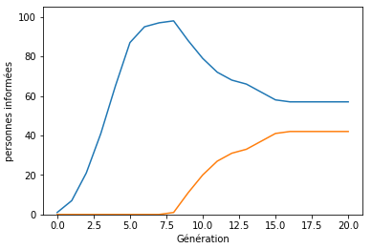 | 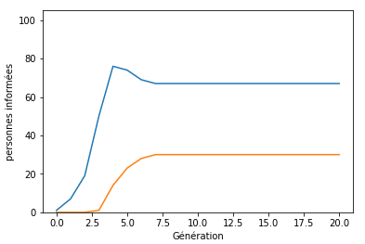 | 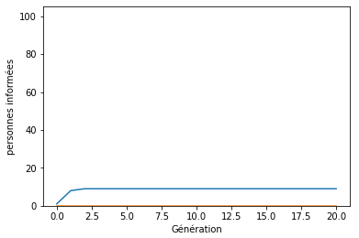 | 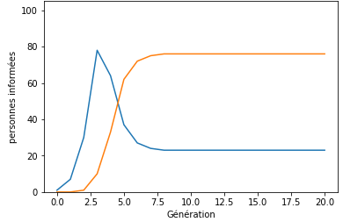 | 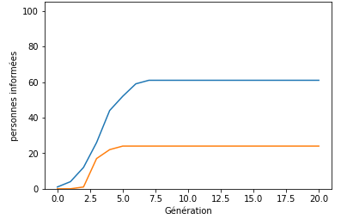 | 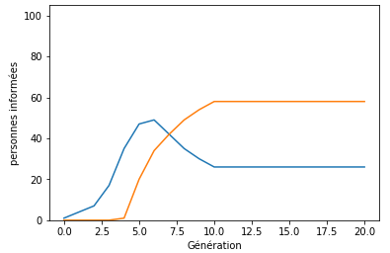 | 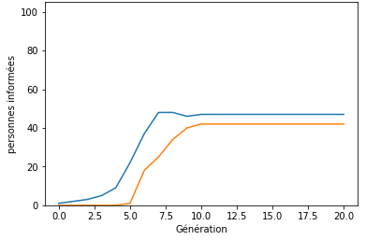 | 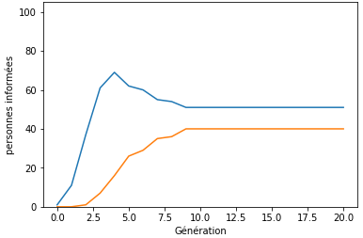 | 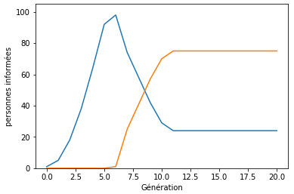 | 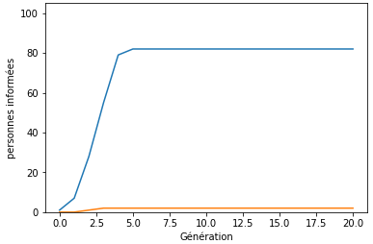 | 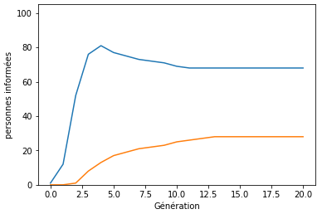 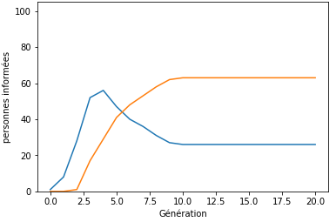
Interprétations | Cette courbe montre qu'avec une majorité de classique, l'information est assez rapidement diffusé. cependant elle diminue presque de moitié à partir du moment où le média diffuse la contre-info car les classiques sont plus apte à reconnaitre leurs erreurs et que lorsqu'ils ont vu que l'information qu'ils avaient envoyée était fausse, ils ont commencé à diffusé la contre-info. | Comparé à celle des classiques, on peut voir que l'information devient virale plus rapidement car les vieux partagent plus que les autres mais ne monte pas aussi haut car ils ont moins d'amis. On peut aussi remarquer que l'information diminue que très peu car les vieux sont plus intérressés par l'information en elle-même que par sa véracité. | On peut voir avec cette courbe qu'avec une grosse majorité de marginaux, l'information est très peu diffusé car ils ont peu d'amis et qu'ils ont également une faible chance d'envoyer. | On voit clairement que c'est dans ce cas de figure avec une majortié de geek, que la Fake News est diffusée de façon exponentielle dans le groupe. Cependant, la contre-info se propage également extrèmement rapidement à partir du moment ou elle a été contredite : elle prend le dessus dans 100% des cas. Ainsi avec une majortié de geek, une Fake News devient rapiedement virale mais s'éteint tous aussi vite. | On a sensiblement les mêmes courbes pour ses deux cas. L'information et la contre-info se propage lentement, et on a deux cas possibles equiprobables : soit la Fake News soit la contre-info prédomine légèrement au bout de quelques générations. On peut l'expliquer par le fait que la proportion d'amis plus élevées des classiques est compensée par la probabilité de partage plus élevée des vieux. |  | On voit clairement ici que l'informaion devient peu virale avec une agmentation lente comparé aux autres cas de figure. Cela est dû à la faible proportion d'amis du marginal ainsi qu'à la faible probabilité d'envoie de celui-ci. | On voit ici que l'inforrmation est virale très rapidement car le geek a beaucoup d'amis et dès le début, beaucoup de gens ont déjç vu l'information. | Pour un groupe qui ne comporte qu'1% de complotistes, la Fake News passe dans moins de 5% des cas. Les agents sont plus ouverts à partager la contre-info. | Dans le cas d'un groupe composée en très grande majorité de complotistes, la Fake News devient evidemment virale en très peu de générations et le reste, bien que les médias aient contredit cette information. En effet, les complotistes sont persuadés de la veracités de la Fake News et leur opinion restera immuable. | Dans le cas d'une proportion de 35% de complotistes, on obtient les deux cas ci-dessus. Cela dependra en grande partie du hasard : disposition des complotistes, contradiction plus ou moins tardive des médias ….

hj

